进入低功耗方式
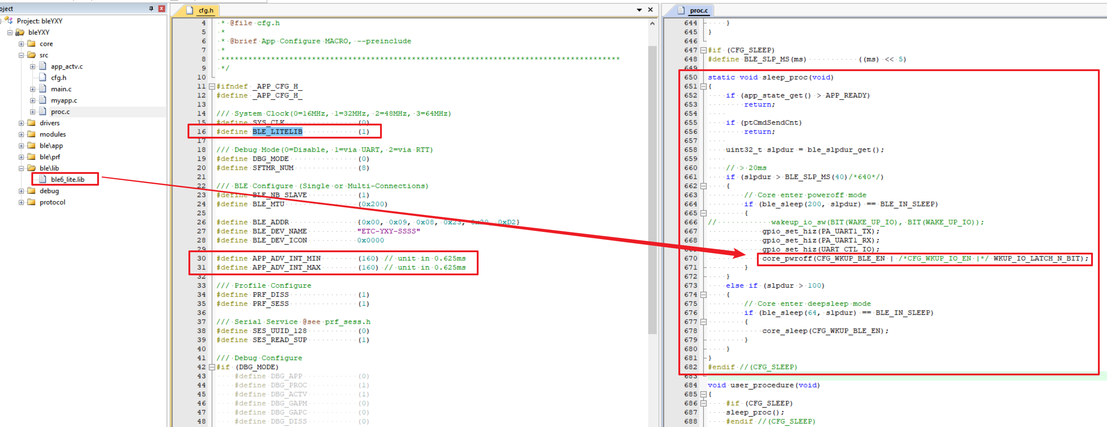
进入2uA低功耗模式,需要使用ble6_lite.6库,仅支持单从机模式.具体说明参考Ble_Sram分配.

PowerOff&Sleep模式,均支持所有IO唤醒.参见:wakeup_io_sw(). | PowerOff唤醒后,从main()开始执行.Sleep唤醒后,继续执行.

WKUP_IO_LATCH_N_BIT:IO高低电平保持; 唤醒后需要释放:core_release_io_latch(),可在sysInit()末尾调用.

